Sheet1
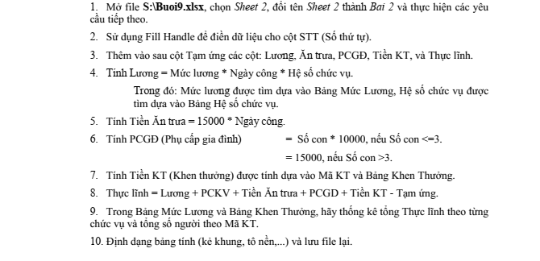
CÔNG TY TNHH 3A
BẢNG LƯƠNG THÁNG 4/2003

STT | HỌ VÀ TÊN | CHỨC VỤ | NGÀY CÔNG | MÃ KT | SỐ CON | PCKV | TẠM ỨNG | LƯƠNG | ĂN TRƯA | PCGĐ | TIỀN KT | THỰC LÃNH
 | Nguyễn Thanh Thuận | TP | 26 | B | 0 | 20000
 | Nguyễn Ngọc Huỳnh | PP | 25 | D | 1 | 20000
 | Nguyễn Tâm Trung | NV | 24 | C | 2 | 20000
 | Trần Minh Trí | KT | 25 | A | 0 | 20000 | 120000
 | Nguyễn Thị Thu Cúc | GD | 26 | E | 1 | 20000
 | Văn Văn Sáu | NV | 25 | B | 4 | 20000
 | Nguyễn Phước Hòa | NV | 26 | A | 2 | 20000
 | Vũ Minh Tấn | BV | 21 | C | 3 | 20000 | 45000
 | Nguyễn Thị Phúc | PGD | 23 | B | 1 | 20000 | 125000
 | Nguyễn Thị Minh Tâm | TP | 22 | D | 3 | 20000
 | Nguyễn Văn Bu | PP | 20 | C | 3 | 20000

BẢNG HỆ SỐ CHỨC VỤ
CHỨC VỤ | GD | PGD | TP | PP | KT | NV | BV
HỆ SỐ CHỨC VỤ | 60 | 55 | 50 | 45 | 40 | 20 | 10

 | BẢNG MỨC LƯƠNG |  |  |  | BẢNG KHEN THƯỞNG
 | CHỨCVỤ | MỨC LƯƠNG | TỔNGTIỀN |  | Mã KT | Tiền KT | Số người
 | GD | 650 |  |  | A | 300000
 | PGD | 550 |  |  | B | 200000
 | TP | 500 |  |  | C | 150000
 | PP | 450 |  |  | D | 100000
 | KT | 400 |  |  | E | 50000
 | NV | 300
 | BV | 250

